マスタB管理メニュー
画面定義
共通情報 |  | プロジェクト名 | 株式会社クワガタ様向け KID'S 受発注機能改修 |  |  |  |  |  |  |  | 作成者 | solcom 品川
 |  | システム名 | Kuwagata Integrated Dealing System (KID'S) |  |  |  |  |  |  |  | 作成日付 | 2018-12-07
 |  | 工程名 | 基本設計 |  |  |  |  |  |  |  | バージョン | 0.3
 |  | ドキュメントID | KIDS0002 |  |  |  |  |  |  |  | 更新者
 |  | ドキュメント名 | 基本設計 画面設計書 |  |  |  |  |  |  |  | 更新日付
書誌情報 |  | 画面ID | M-02-00
 |  | 画面の名称 | マスタB管理メニュー
 |  | 概要 | マスタBに分類されるマスタの管理メニュー。本画面は元画面(「メインメニュー」U-00-03)と同ウィンドウで遷移する。またこの画面はユーザの権限によってアクセスが規制される。

画面レイアウト
新レイアウト

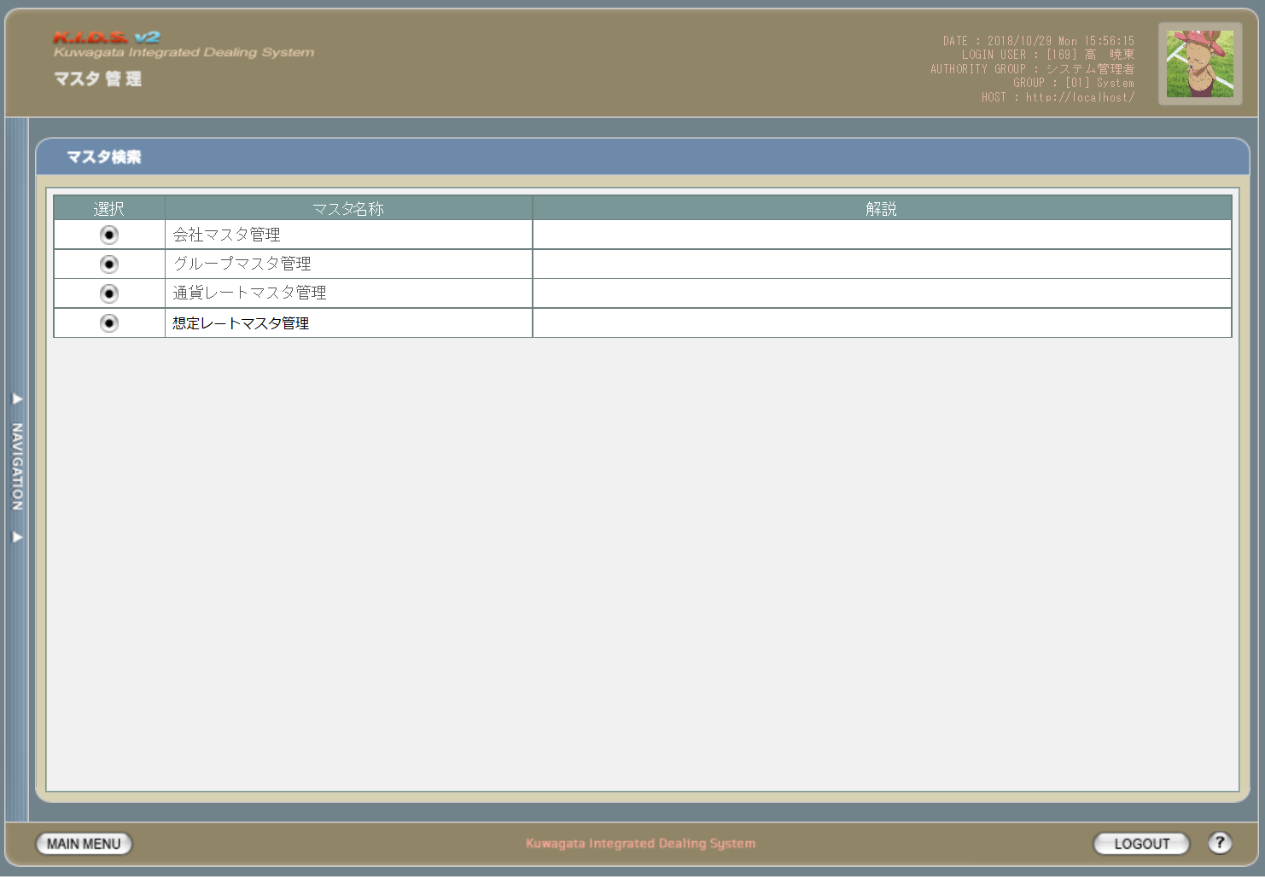

1

2

3

１

旧レイアウト

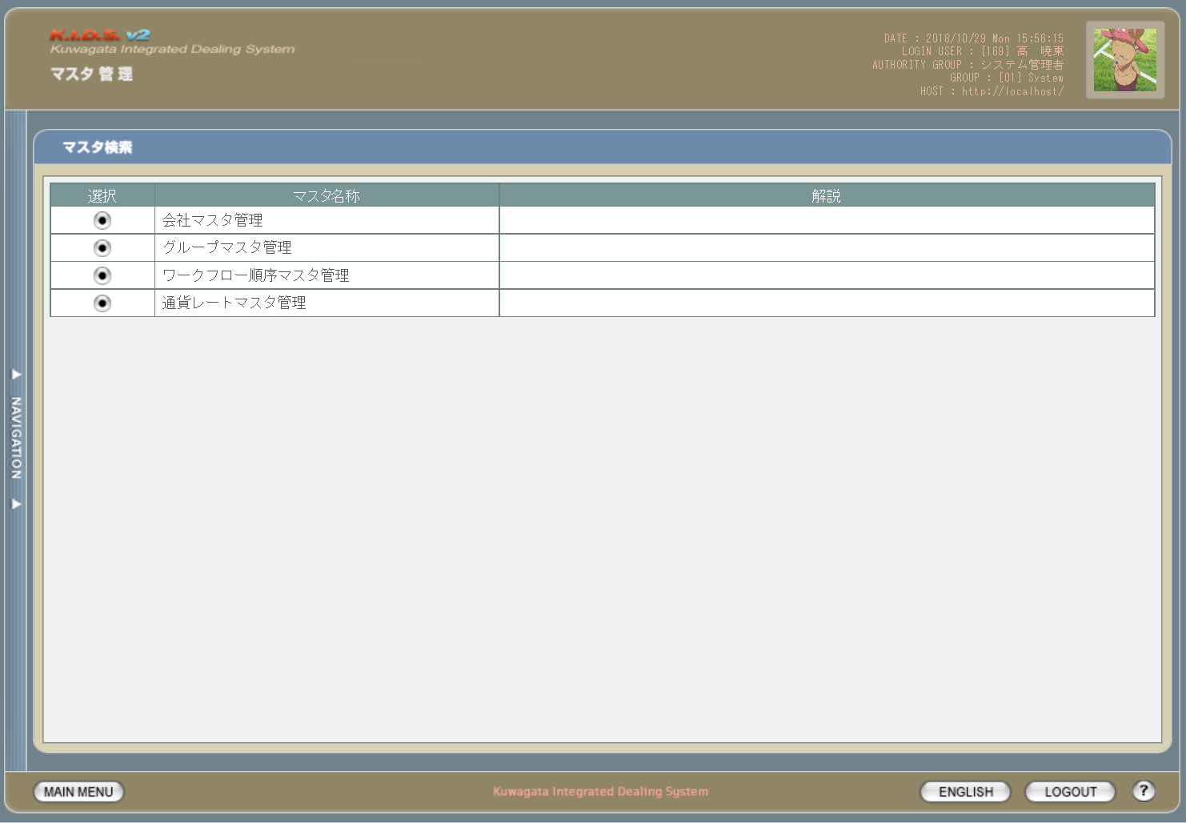

2

使用する部品
この画面では以下の部品を使用する。
No. | 名称 |  | 種類 |  |  | 必須 | 機能説明
1 | 会社マスタ管理 |  | ボタン/ラベル |  |  | - | 改修対象外。
2 | グループマスタ管理 |  | ボタン/ラベル |  |  | - | 改修対象外。
3 | 通貨レートマスタ管理 |  | ボタン/ラベル |  |  | - | 改修対象外。

改修対象項目
No. | 名称 |  |  | 種別 | 改修内容
1 | 想定レートマスタ管理 |  |  | 追加 | 想定レート機能追加のため追加。
2 | ワークフロー順序マスタ管理 |  |  | 削除 | ワークフローを使用しなくなるため削除。

操作手順
1 | 任意のメニューのボタンを押下する
2 | 対応する管理メニュー画面に同ウィンドウ上で遷移する

派生画面
1 | なし

画面遷移
遷移元 |  |  |  |  |  |  |  | 遷移先
1 | U-00-03 | メインメニュー |  |  |  |  |  | 1 | M-02-01 | 会社マスタ検索
 |  |  |  |  |  |  |  | 2 | M-02-05 | グループマスタ検索
 |  |  |  |  |  |  |  | 3 | M-02-13 | 通貨レートマスタ検索
 |  |  |  |  |  |  |  | 4 | M-02-18 | 想定レートマスタ検索

備考
1 | なし

会社マスタ一覧
画面定義
共通情報 |  |  | プロジェクト名 |  |  | 株式会社クワガタ様向け KID'S 受発注機能改修 |  |  |  |  |  | 作成者 | solcom 品川
 |  |  | システム名 |  |  | Kuwagata Integrated Dealing System (KID'S) |  |  |  |  |  | 作成日付 | 2018-12-07
 |  |  | 工程名 |  |  | 基本設計 |  |  |  |  |  | バージョン | 0.3
 |  |  | ドキュメントID |  |  | KIDS0002 |  |  |  |  |  | 更新者
 |  |  | ドキュメント名 |  |  | 基本設計 画面設計書 |  |  |  |  |  | 更新日付
書誌情報 |  |  | 画面ID |  |  | M-02-01
 |  |  | 画面の名称 |  |  | 会社マスタ一覧
 |  |  | 概要 |  |  | 会社マスタの検索結果一覧を表示する。この画面は前画面(「会社マスタ検索」、本書では扱わない)とは別にダイアログをポップアップで表示する。

画面レイアウト
新レイアウト
1
3
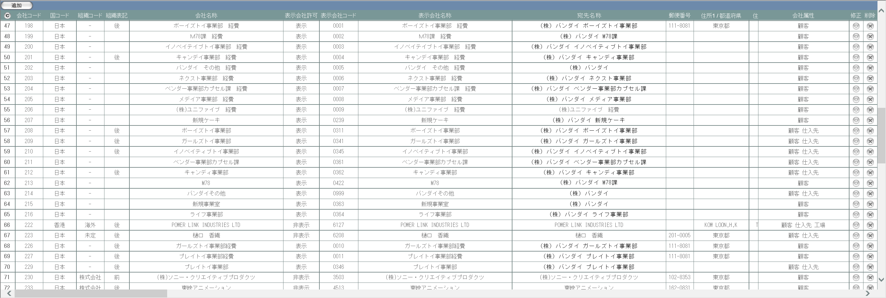

5
2
1
6

4
旧レイアウト

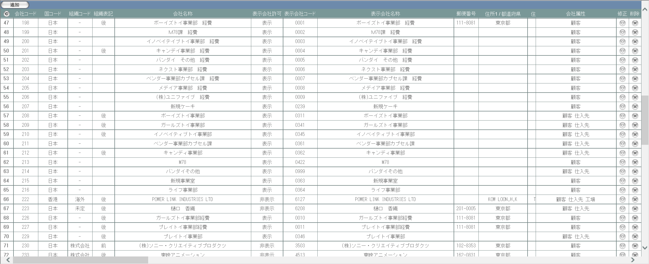

画面レイアウト
この画面では以下の部品を使用する。
No. | 名称 |  |  | 種類 |  |  | 必須 | 機能説明
1 | 追加ボタン |  |  | ボタン |  |  | - | 改修対象外。押下により会社マスタ追加画面(M-02-02)を別ダイアログで開く。
2 | コピーボタン |  |  | ボタン |  |  | - | 改修対象外。押下により会社マスタ一覧表がHTML形式でクリップボードにテキスト出力される。
3 | タイトル行 |  |  | ラベル |  |  | - | 会社マスタの項目名を表示する。
4 | 表示エリア |  |  | ラベル |  |  | - | 検索結果一覧が表示される。
5 | 修正ボタン |  |  | ボタン |  |  | - | 改修対象外。ボタンが表示されていないデータは修正不可。
6 | 削除ボタン |  |  | ボタン |  |  | - | 改修対象外。ボタンが表示されていないデータは削除不可。

改修対象項目
No. | 名称 |  |  |  | 種別 | 改修内容
1 | 宛先名称 |  |  |  | 追加 | 本改修に伴い追加。

操作手順
1 | 改修対象外。

派生画面
1 | なし

画面遷移
遷移元 |  |  |  |  |  |  |  |  | 遷移先
1 | - |  | 会社マスタ検索 |  |  |  |  |  | 1 | M-02-02 | 会社マスタ追加
 |  |  |  |  |  |  |  |  | 2 | M-02-03 | 会社マスタ修正
 |  |  |  |  |  |  |  |  | 3 | M-02-04 | 会社マスタ削除

備考
1 | この画面で行われる処理には、
 | a | 会社マスタへの『宛先名称』項目の追加
 | がある。
 | 処理の詳細については別紙『KID'Sシステム改修 機能設計書.xlsx』の
 | a | シート「会社マスタへの『宛先名称』項目の追加」
 | を参照のこと。

会社マスタ追加
画面定義
共通情報 |  |  | プロジェクト名 |  |  | 株式会社クワガタ様向け KID'S 受発注機能改修 |  |  |  |  |  | 作成者 | solcom 品川
 |  |  | システム名 |  |  | Kuwagata Integrated Dealing System (KID'S) |  |  |  |  |  | 作成日付 | 2018-12-07
 |  |  | 工程名 |  |  | 基本設計 |  |  |  |  |  | バージョン | 0.3
 |  |  | ドキュメントID |  |  | KIDS0002 |  |  |  |  |  | 更新者
 |  |  | ドキュメント名 |  |  | 基本設計 画面設計書 |  |  |  |  |  | 更新日付
書誌情報 |  |  | 画面ID |  |  | M-02-02
 |  |  | 画面の名称 |  |  | 会社マスタ追加
 |  |  | 概要 |  |  | 会社マスタに新規データを追加する。この画面は前画面(「会社マスタ一覧」、M-02-01)とは別にダイアログをポップアップで表示する。

画面レイアウト
新レイアウト
旧レイアウト

1

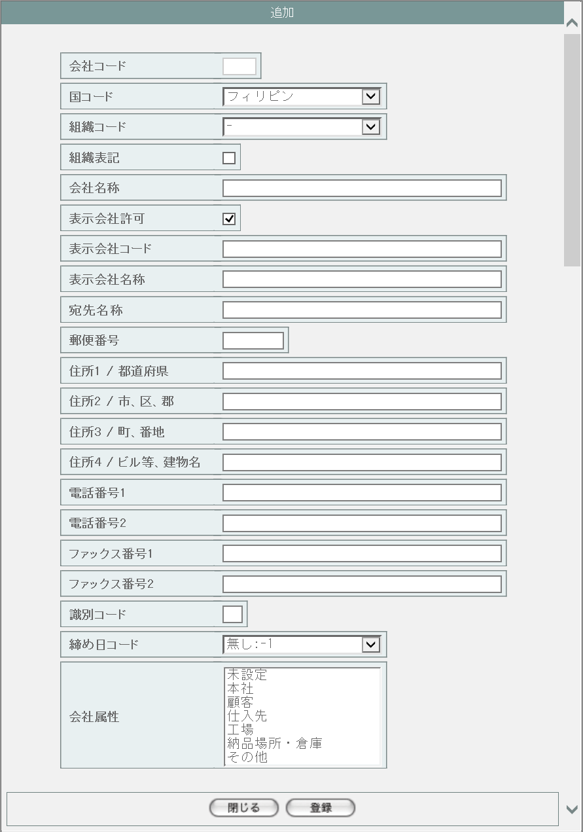
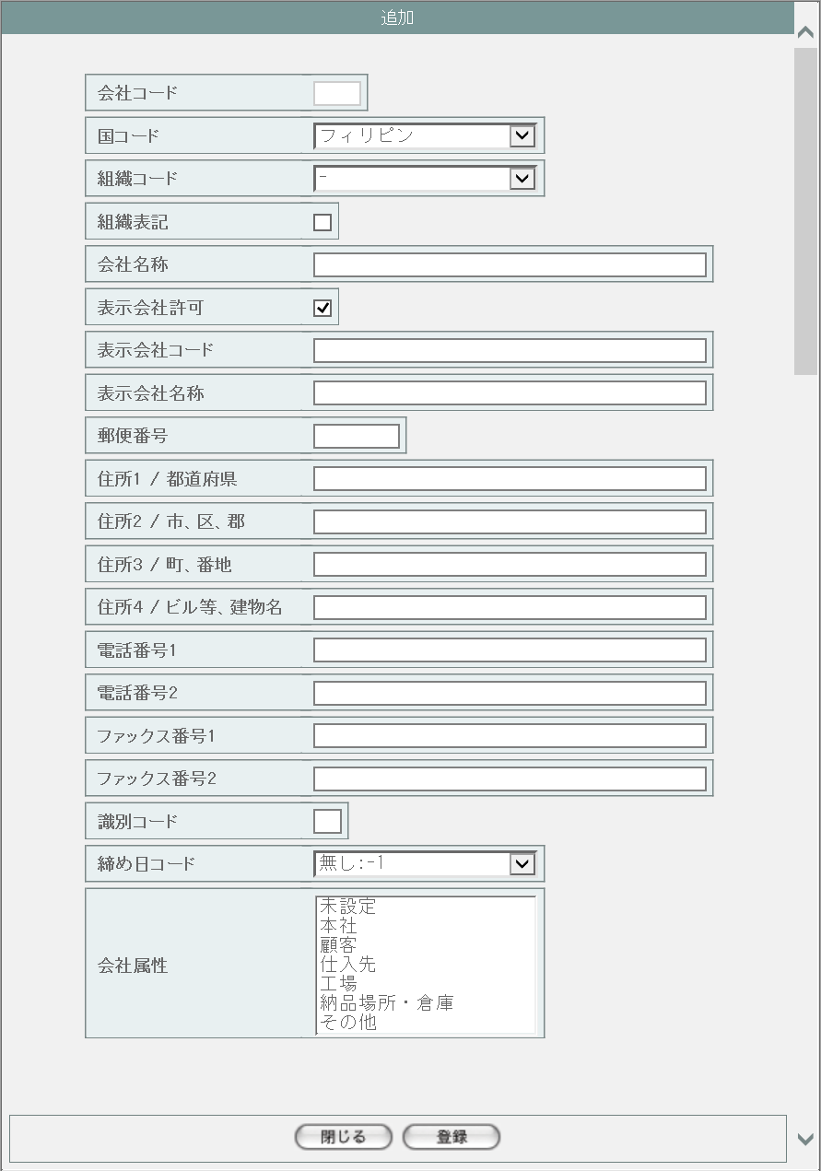

1

2
3

画面レイアウト
この画面では以下の部品を使用する。
No. | 名称 |  |  |  | 種類 |  | 必須 | 機能説明
1 | 会社データ入力欄 |  |  |  | プルダウン/テキストボックス/チェックボックス/リストボックス |  | - | 会社データを入力する。

2 | 閉じる |  |  |  | ボタン |  | - | このダイアログを閉じて、会社マスタ一覧(M-02-01)表示状態に戻る。
3 | 登録 |  |  |  | ボタン |  | - | 入力チェックを行い、問題がなければデータを登録する。

改修対象項目
No. | 名称 |  |  | 種別 |  | 改修内容
1 | 宛先名称 |  |  | 追加 |  | 本改修に伴い追加。

操作手順
1 | 手順に変更なし。入力時のチェックと成功・エラー時の画面遷移も現行の仕様に従うものとする。

派生画面
1 | なし

画面遷移
遷移元 |  |  |  |  |  |  |  |  | 遷移先
1 | M-02-01 |  | 会社マスタ一覧 |  |  |  |  |  | - | - | -

備考
1 | この画面で行われる処理には、
 | a | 会社マスタへの『宛先名称』項目の追加
 | がある。
 | 処理の詳細については別紙『KID'Sシステム改修 機能設計書.xlsx』の
 | a | シート「会社マスタへの『宛先名称』項目の追加」
 | を参照のこと。

会社マスタ修正
画面定義
共通情報 |  |  | プロジェクト名 |  |  | 株式会社クワガタ様向け KID'S 受発注機能改修 |  |  |  |  |  | 作成者 | solcom 品川
 |  |  | システム名 |  |  | Kuwagata Integrated Dealing System (KID'S) |  |  |  |  |  | 作成日付 | 2018-12-07
 |  |  | 工程名 |  |  | 基本設計 |  |  |  |  |  | バージョン | 0.3
 |  |  | ドキュメントID |  |  | KIDS0002 |  |  |  |  |  | 更新者
 |  |  | ドキュメント名 |  |  | 基本設計 画面設計書 |  |  |  |  |  | 更新日付
書誌情報 |  |  | 画面ID |  |  | M-02-03
 |  |  | 画面の名称 |  |  | 会社マスタ修正
 |  |  | 概要 |  |  | 検索結果一覧から選択したデータを修正する。この画面は前画面(「会社マスタ一覧」、M-02-01)とは別にダイアログをポップアップで表示する。

画面レイアウト
新レイアウト
旧レイアウト

1

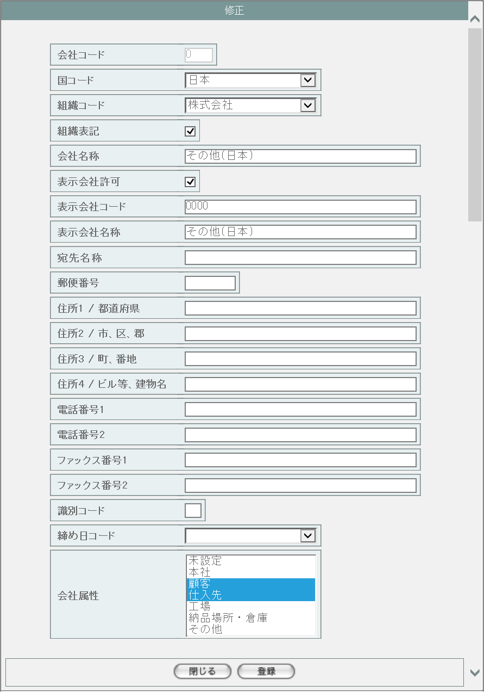
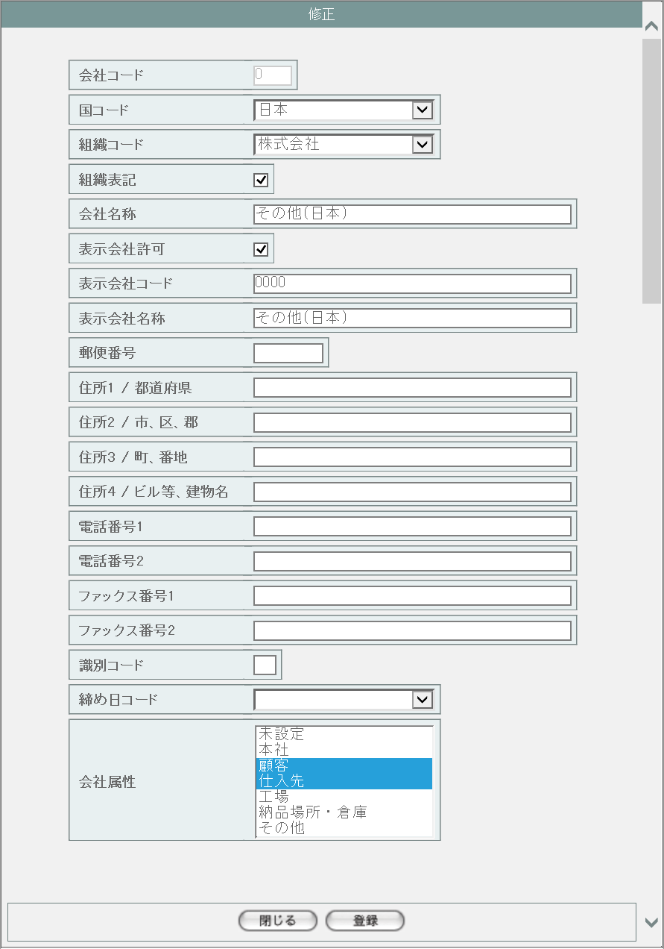

1

2
3

画面レイアウト
この画面では以下の部品を使用する。
No. | 名称 |  |  |  | 種類 |  | 必須 | 機能説明
1 | 会社データ入力欄 |  |  |  | プルダウン/テキストボックス/チェックボックス/リストボックス |  | - | 会社データを入力する。

2 | 閉じる |  |  |  | ボタン |  | - | このダイアログを閉じて、会社マスタ一覧(M-02-01)表示状態に戻る。
3 | 登録 |  |  |  | ボタン |  | - | 入力チェックを行い、問題がなければデータを登録する。

改修対象項目
No. | 名称 |  |  | 種別 |  | 改修内容
1 | 宛先名称 |  |  | 追加 |  | 本改修に伴い追加。

操作手順
1 | 手順に変更なし。入力時のチェックと成功・エラー時の画面遷移も現行の仕様に従うものとする。

派生画面
1 | なし

画面遷移
遷移元 |  |  |  |  |  |  |  |  | 遷移先
1 | M-02-01 |  | 会社マスタ一覧 |  |  |  |  |  | - | - | -

備考
1 | この画面で行われる処理には、
 | a | 会社マスタへの『宛先名称』項目の追加
 | がある。
 | 処理の詳細については別紙『KID'Sシステム改修 機能設計書.xlsx』の
 | a | シート「会社マスタへの『宛先名称』項目の追加」
 | を参照のこと。

会社マスタ削除
画面定義
共通情報 |  |  | プロジェクト名 | 株式会社クワガタ様向け KID'S 受発注機能改修 |  |  |  |  | 作成者 |  | solcom 品川
 |  |  | システム名 | Kuwagata Integrated Dealing System (KID'S) |  |  |  |  | 作成日付 |  | 2018-12-07
 |  |  | 工程名 | 基本設計 |  |  |  |  | バージョン |  | 0.3
 |  |  | ドキュメントID | KIDS0002 |  |  |  |  | 更新者
 |  |  | ドキュメント名 | 基本設計 画面設計書 |  |  |  |  | 更新日付
書誌情報 |  |  | 画面ID | M-02-04
 |  |  | 画面の名称 | 会社マスタ削除
 |  |  | 概要 | ユーザに見える画面としては存在しない。会社マスタ一覧画面で指定した会社マスタデータの削除を行う。

画面レイアウト

レイアウトなし

画面レイアウト
画面レイアウトは存在しない。

操作手順
1 | なし

派生画面
1 | M-02-4-1 |  | 削除確認画面 | 指定したデータを表示し、削除内容として正しいかの確認を促す画面。この画面は前画面(M-02-4)とは別にダイアログをポップアップで表示する。

画面レイアウト

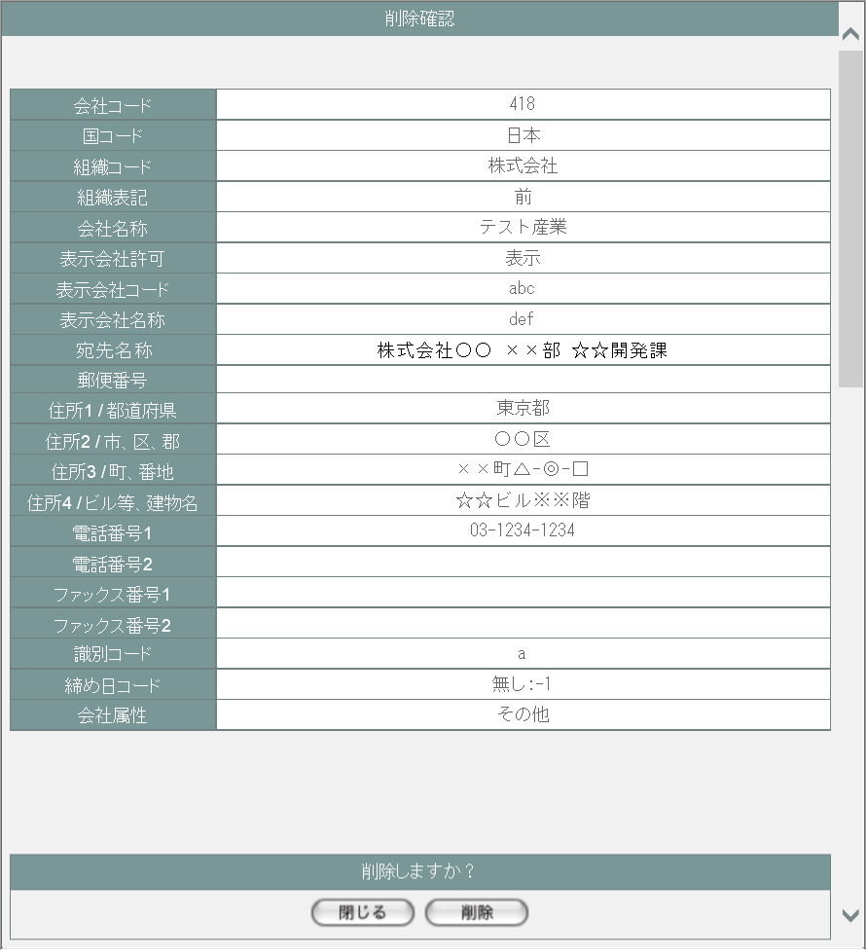
 |  |  |  |  |  |  |  |  | 画面要素
 |  |  |  |  |  |  |  |  | 1 | 削除内容表示エリア
 |  |  |  |  |  |  |  |  |  | 指定した内容が表示される。この画面で編集を行うことはできない。

 |  |  |  |  |  |  |  |  | 2 | 「閉じる」ボタン
 |  |  |  |  |  |  |  |  |  | このダイアログを閉じて会社マスタ一覧画面(M-02-01)表示状態に戻る。データ等への影響は存在しない。

 |  |  |  |  |  |  |  |  | 3 | 「削除」ボタン
 |  |  |  |  |  |  |  |  |  | DBから指定した内容を論理削除する。 削除処理終了後、削除完了画面(M-02-4-2)またはエラー画面(M-02-4-3)に同ダイアログ上で遷移する。

1

3
2

2 | M-02-04-2 |  | 削除完了画面 | 会社データの削除がエラーなく終了したことを通知する画面。前画面(M-02-04-1)と同ダイアログ上で遷移する。

画面レイアウト
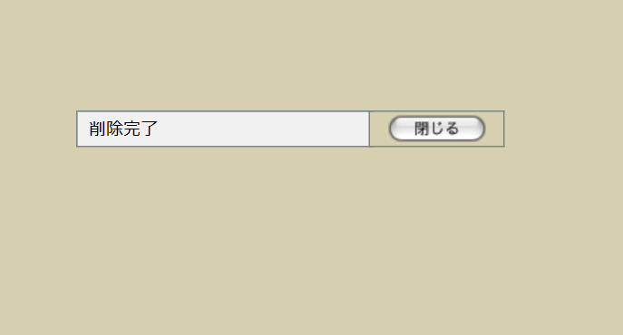
 |  |  |  |  |  |  |  |  | 画面要素
 |  |  |  |  |  |  |  |  | 1 | 「閉じる」ボタン
 |  |  |  |  |  |  |  |  |  | このダイアログを閉じて会社マスタ一覧画面(M-02-01)表示状態に戻る。データ等への影響は存在しない。

1

3 | M-02-04-3 |  | 削除エラー画面 | データの論理削除時にエラーが発生したことを通知する画面。前画面(M-02-04-1)と同ダイアログ上で遷移する。
画面レイアウト


1
 |  |  |  |  |  |  |  |  | 画面要素
 |  |  |  |  |  |  |  |  | 1 | エラーメッセージ
 |  |  |  |  |  |  |  |  |  | エラーの内容が表示される。
 |  |  |  |  |  |  |  |  |  | エラー内容ごとに固有メッセージがあり、
 |  |  |  |  |  |  |  |  |  | 画面からの編集は不可。
 |  |  |  |  |  |  |  |  | 2 | 「閉じる」ボタン
2
 |  |  |  |  |  |  |  |  |  | このダイアログを閉じて会社マスタ一覧画面(M-02-01)表示状態に戻る。データ等への影響は存在しない。

エラーメッセージ
No. | エラー内容 |  |  |  | エラーメッセージ
1 | 対象の会社データを使用しているデータが存在する |  |  |  | 削除しようとしているデータがほかのテーブルにて使用されています。削除できません
2 | DB更新失敗(DBアクセスエラー、セッションエラー等) |  |  |  | 会社マスタの削除に失敗しました。

画面遷移
遷移元 |  |  |  |  |  | 遷移先
1 | M-02-01 |  | 会社マスタ一覧 |  |  | 1 | M-02-04-1 | 削除確認画面
2 | M-02-04-1 |  | 削除確認画面 |  |  | 2 | M-02-04-2 | 削除完了画面
 |  |  |  |  |  | 3 | M-02-04-3 | 削除エラー画面

備考
1 | この画面で行われる処理には、
 | a | 会社マスタへの『宛先名称』項目の追加
 | がある。
 | 処理の詳細については別紙『KID'Sシステム改修 機能設計書.xlsx』の
 | a | シート「会社マスタへの『宛先名称』項目の追加」
 | を参照のこと。

ワークフロー順序マスタ一覧
画面定義
共通情報 |  | プロジェクト名 | 株式会社クワガタ様向け KID'S 受発注機能改修 |  |  |  | 作成者 | solcom 品川
 |  | システム名 | Kuwagata Integrated Dealing System (KID'S) |  |  |  | 作成日付 | 2018-12-07
 |  | 工程名 | 基本設計 |  |  |  | バージョン | 0.3
 |  | ドキュメントID | KIDS0002 |  |  |  | 更新者
 |  | ドキュメント名 | 基本設計 画面設計書 |  |  |  | 更新日付
書誌情報 |  | 画面ID | M-02-09
 |  | 画面の名称 | ワークフロー順序マスタ一覧
 |  | 概要 | 本改修により廃止。ワークフロー機能は本改修より廃止とする。

画面レイアウト

本改修により廃止

使用する部品
画面レイアウトは存在しない。

操作手順
1 | なし

派生画面
1 | なし

画面遷移
遷移元 |  |  |  | 遷移先
- | - | - |  | - | - | -

備考
1 | 本改修により廃止

ワークフロー順序マスタ追加
画面定義
共通情報 |  | プロジェクト名 | 株式会社クワガタ様向け KID'S 受発注機能改修 |  |  |  | 作成者 | solcom 品川
 |  | システム名 | Kuwagata Integrated Dealing System (KID'S) |  |  |  | 作成日付 | 2018-12-07
 |  | 工程名 | 基本設計 |  |  |  | バージョン | 0.3
 |  | ドキュメントID | KIDS0002 |  |  |  | 更新者
 |  | ドキュメント名 | 基本設計 画面設計書 |  |  |  | 更新日付
書誌情報 |  | 画面ID | M-02-10
 |  | 画面の名称 | ワークフロー順序マスタ追加
 |  | 概要 | 本改修により廃止。ワークフロー機能は本改修より廃止とする。

画面レイアウト

本改修により廃止

使用する部品
画面レイアウトは存在しない。

操作手順
1 | なし

派生画面
1 | なし

画面遷移
遷移元 |  |  |  | 遷移先
- | - | - |  | - | - | -

備考
1 | 本改修により廃止

ワークフロー順序マスタ修正
画面定義
共通情報 |  | プロジェクト名 | 株式会社クワガタ様向け KID'S 受発注機能改修 |  |  |  | 作成者 | solcom 品川
 |  | システム名 | Kuwagata Integrated Dealing System (KID'S) |  |  |  | 作成日付 | 2018-12-07
 |  | 工程名 | 基本設計 |  |  |  | バージョン | 0.3
 |  | ドキュメントID | KIDS0002 |  |  |  | 更新者
 |  | ドキュメント名 | 基本設計 画面設計書 |  |  |  | 更新日付
書誌情報 |  | 画面ID | M-02-11
 |  | 画面の名称 | ワークフロー順序マスタ修正
 |  | 概要 | 本改修により廃止。ワークフロー機能は本改修より廃止とする。

画面レイアウト

本改修により廃止

使用する部品
画面レイアウトは存在しない。

操作手順
1 | なし

派生画面
1 | なし

画面遷移
遷移元 |  |  |  | 遷移先
- | - | - |  | - | - | -

備考
1 | 本改修により廃止

ワークフロー順序マスタ削除
画面定義
共通情報 |  | プロジェクト名 | 株式会社クワガタ様向け KID'S 受発注機能改修 |  |  |  | 作成者 | solcom 品川
 |  | システム名 | Kuwagata Integrated Dealing System (KID'S) |  |  |  | 作成日付 | 2018-12-07
 |  | 工程名 | 基本設計 |  |  |  | バージョン | 0.3
 |  | ドキュメントID | KIDS0002 |  |  |  | 更新者
 |  | ドキュメント名 | 基本設計 画面設計書 |  |  |  | 更新日付
書誌情報 |  | 画面ID | M-02-12
 |  | 画面の名称 | ワークフロー順序マスタ削除
 |  | 概要 | 本改修により廃止。ワークフロー機能は本改修より廃止とする。

画面レイアウト

本改修により廃止

使用する部品
画面レイアウトは存在しない。

操作手順
1 | なし

派生画面
1 | なし

画面遷移
遷移元 |  |  |  | 遷移先
- | - | - |  | - | - | -

備考
1 | 本改修により廃止

想定レートマスタ検索
画面定義
共通情報 |  |  | プロジェクト名 |  | 株式会社クワガタ様向け KID'S 受発注機能改修 |  |  |  |  |  |  | 作成者 |  | solcom 品川
 |  |  | システム名 |  | Kuwagata Integrated Dealing System (KID'S) |  |  |  |  |  |  | 作成日付 |  | 2018-12-20
 |  |  | 工程名 |  | 基本設計 |  |  |  |  |  |  | バージョン |  | 0.4
 |  |  | ドキュメントID |  | KIDS0002 |  |  |  |  |  |  | 更新者
 |  |  | ドキュメント名 |  | 基本設計 画面設計書 |  |  |  |  |  |  | 更新日付
書誌情報 |  |  | 画面ID |  | M-02-17
 |  |  | 画面の名称 |  | 想定レートマスタ検索
 |  |  | 概要 |  | 本改修による新規画面。通貨単位、適用開始日、適用終了日より想定レートの検索を行う。本画面は元画面(「マスタB管理メニュー」M-02-00)と同ウィンドウで遷移する。

画面レイアウト

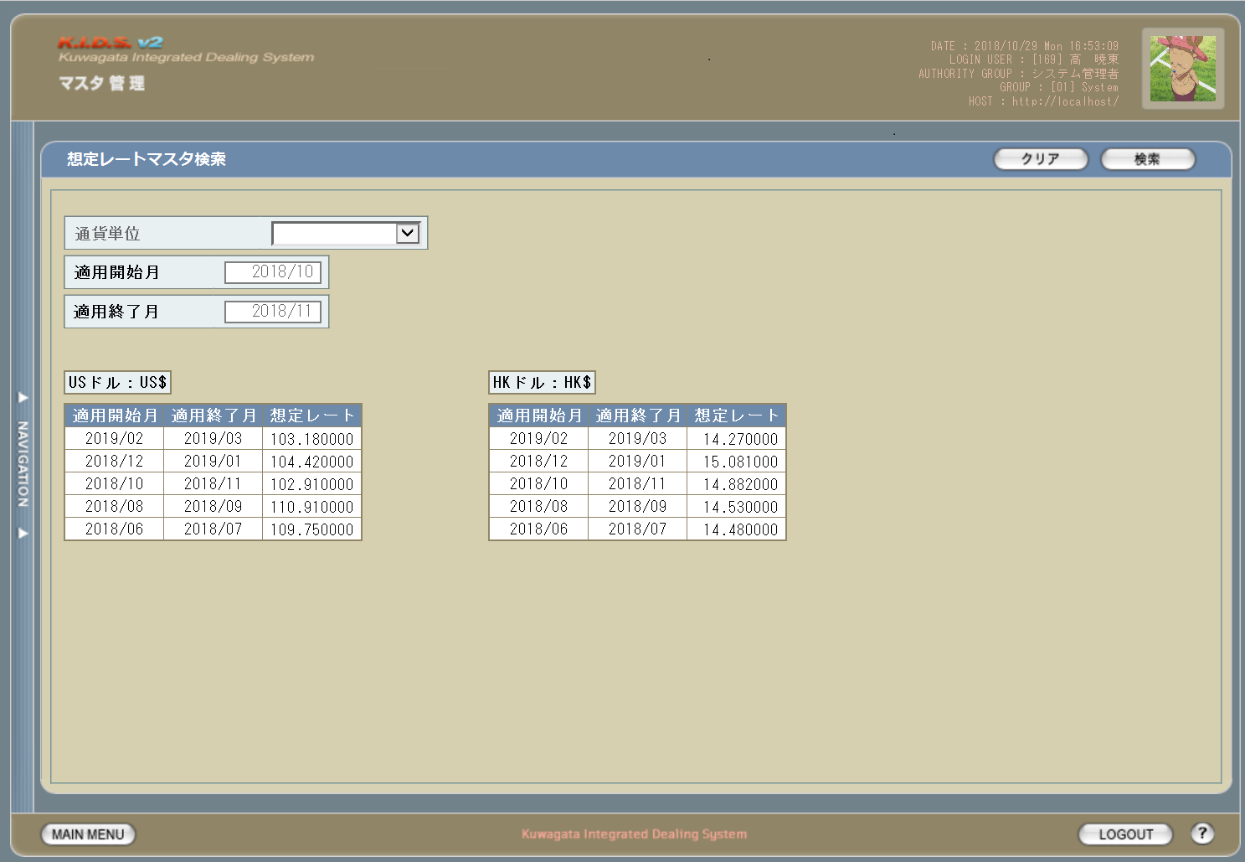

1
5
6

2

3

4

使用する部品
この画面では以下の部品を使用する。
No. | 名称 |  |  | 種類 |  | 必須 | 機能説明
1 | 通貨単位 |  |  | プルダウン |  | - | レート対象の通貨を指定。選択肢は通貨単位マスタより取得した中から「日本円」を除外したものとする。
2 | 適用開始月 |  |  | テキストボックス |  | - | レートの適用開始月を指定。
3 | 適用終了月 |  |  | テキストボックス |  | - | レートの適用終了月を指定。
4 | 参照レート |  |  | ラベル |  | - | 登録済の想定レートを通貨単位別に最新から降順に最大5件表示する。想定レートが登録されていない場合は、通貨単位ごと非表示とする。

5 | クリア |  |  | ボタン |  | - | 指定中の検索条件をすべてクリアする。
6 | 検索 |  |  | ボタン |  | - | 指定条件により検索を開始する。

操作手順
1 | 以下のいずれかの手順により検索条件を指定する
 | a | 検索条件を何も指定しない(全件検索)
 | b | 通貨単位プルダウンで通貨単位を指定する。選択肢は通貨単位マスタ(m_monetaryunit)より取得した中から「日本円」を除外したものとする。
 | c | 適用開始月を指定する。以下のいずれかの書式が有効。
 |  | ・YYYYMM
 |  | ・YYYYMMDD
 |  | ・YYYYMMD
 |  | ・YYYY/MM/DD
 |  | ・YYYY/M/D
 |  | いずれの書式を使用しても、表示時に「D」の値が切り捨てられ「YYYY/MM」書式に自動変換される。また、デフォルト値はデータ入力の当月となる。
 | d | 適用終了月を指定する。以下のいずれかの書式が有効。
 |  | ・YYYYMM
 |  | ・YYYYMMDD
 |  | ・YYYYMMD
 |  | ・YYYY/MM/DD
 |  | ・YYYY/M/D
 |  | いずれの書式を使用しても、表示時に「D」の値が切り捨てられ、「YYYY/MM」書式に自動変換される。また、デフォルト値はデータ入力の翌月となる。
2 | クリアボタン押下で指定中の検索条件をすべてクリア、もしくは検索ボタン押下で検索を実行する
3 | 検索成功時は想定レートマスタ一覧画面(M-02-18)、エラー発生時はエラー画面(M-02-17-1)を別ダイアログで開く。

派生画面
1 | M-02-17-1 |  | 検索エラー画面 |  | 検索実行時にエラーが発生したことを通知する画面。この画面は前画面(M-02-17)とは別にダイアログをポップアップで表示する。
画面レイアウト


 |  |  |  |  |  |  |  |  |  |  |  | 画面要素
 |  |  |  |  |  |  |  |  |  |  |  | 1 | エラーメッセージ
 |  |  |  |  |  |  |  |  |  |  |  |  | エラーの内容が表示される。
1
 |  |  |  |  |  |  |  |  |  |  |  |  | エラー内容ごとに固有メッセージがあり、
 |  |  |  |  |  |  |  |  |  |  |  |  | 画面からの編集は不可。
 |  |  |  |  |  |  |  |  |  |  |  | 2 | 「閉じる」ボタン
 |  |  |  |  |  |  |  |  |  |  |  |  | このダイアログを閉じて想定レートマスタ検索画面(M-02-17)表示状態に戻る。データ等への影響は存在しない。

2

エラーメッセージ
No. | エラー内容 |  |  |  |  |  |  | エラーメッセージ
1 | 検索失敗(DBアクセスエラー、セッションエラー等) |  |  |  |  |  |  | 想定レートマスタの検索に失敗しました。

画面遷移
遷移元 |  |  |  |  |  |  |  |  | 遷移先
1 | M-02-00 |  | マスタB管理メニュー |  |  |  |  |  | 1 | M-02-18 | 想定レートマスタ一覧 (検索成功時)
 |  |  |  |  |  |  |  |  | 2 | M-02-18-1 | 想定レートマスタ検索結果なし(検索成功はしたが結果が0件)
 |  |  |  |  |  |  |  |  | 3 | M-02-17-1 | エラー画面 (検索失敗時)

備考
1 | この画面で行われる処理には、
 | a | 想定レート導入
 | がある。
 | 処理の詳細については別紙『KID'Sシステム改修 機能設計書.xlsx』の
 | a | シート「想定レート導入」
 | を参照のこと。

想定レートマスタ一覧
画面定義
共通情報 |  |  | プロジェクト名 |  | 株式会社クワガタ様向け KID'S 受発注機能改修 |  |  |  |  |  | 作成者 |  | solcom 品川
 |  |  | システム名 |  | Kuwagata Integrated Dealing System (KID'S) |  |  |  |  |  | 作成日付 |  | 2018-12-20
 |  |  | 工程名 |  | 基本設計 |  |  |  |  |  | バージョン |  | 0.4
 |  |  | ドキュメントID |  | KIDS0002 |  |  |  |  |  | 更新者
 |  |  | ドキュメント名 |  | 基本設計 画面設計書 |  |  |  |  |  | 更新日付
書誌情報 |  |  | 画面ID |  | M-02-18
 |  |  | 画面の名称 |  | 想定レートマスタ一覧
 |  |  | 概要 |  | 本改修による新規画面。想定レートの検索結果一覧を表示する。この画面は前画面(「想定レートマスタ検索」M-02-17)とは別にダイアログをポップアップで表示する。

画面レイアウト
1

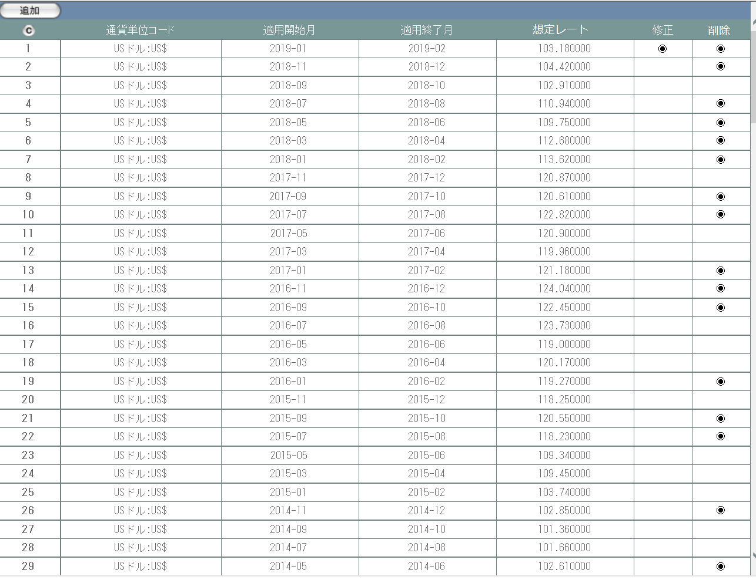
3
4
5
2

画面レイアウト
この画面では以下の部品を使用する。
No. | 名称 |  |  | 種類 |  | 必須 | 機能説明
1 | 追加ボタン |  |  | ボタン |  | - | 押下により想定レートマスタ追加ダイアログをポップアップで開く。
2 | コピーボタン |  |  | ボタン |  | - | 押下によりこのダイアログの内容をHTML文書の形式でテキストコピーする。
3 | 表示エリア |  |  | ラベル |  | - | 検索結果一覧が表示される。
4 | 修正ボタン |  |  | ボタン |  | - | ボタンが表示されていないデータは修正不可。
5 | 削除ボタン |  |  | ボタン |  | - | ボタンが表示されていないデータは削除不可。

操作手順
1 | 追加ボタンを押下する
 |  | → 想定レートマスタ追加画面(M-02-19)が別ダイアログで開く。
2 | コピーボタンを押下する
 |  | → 想定レートマスタ検索結果一覧表がHTML文書の形式でクリップボードにコピーされる。
3 | 表示されている修正ボタンを押下する
 |  | → 想定レートマスタ修正画面(M-02-20)が別ダイアログで開く。
4 | 表示されている削除ボタンを押下する
 |  | → 想定レートマスタ削除画面(M-02-21)が別ダイアログで開く。

派生画面
1 | M-02-18-1 |  | 検索結果なし |  | 指定された検索条件での検索結果が0件であることを通知する画面。検索自体は正常終了しているため、画面レイアウトそのものは通常の結果一覧画面と同等のものを使用する。この画面は前画面(M-02-17)とは別にダイアログをポップアップで表示する。

画面レイアウト

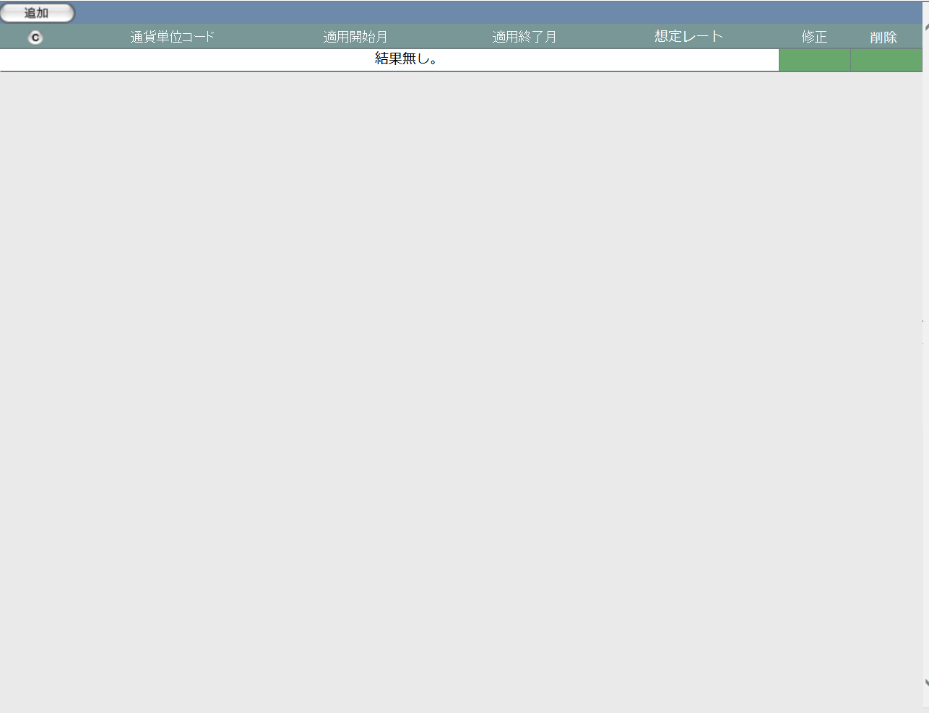
1
 |  |  |  |  |  |  |  |  |  |  | 画面要素
 |  |  |  |  |  |  |  |  |  |  | 1 | 追加ボタン
 |  |  |  |  |  |  |  |  |  |  |  | 通常の結果一覧画面と同じ
2
3
 |  |  |  |  |  |  |  |  |  |  | 2 | コピーボタン
 |  |  |  |  |  |  |  |  |  |  |  | 通常の結果一覧画面と同じ
 |  |  |  |  |  |  |  |  |  |  | 3 | 結果無しメッセージ
 |  |  |  |  |  |  |  |  |  |  |  | 検索結果が0件の場合に表示される固定メッセージ

画面遷移
遷移元 |  |  |  |  |  |  |  | 遷移先
1 | M-02-17 |  | 想定レートマスタ検索 |  |  |  |  | 1 | M-02-19 | 想定レートマスタ追加
 |  |  |  |  |  |  |  | 2 | M-02-20 | 想定レートマスタ修正
 |  |  |  |  |  |  |  | 3 | M-02-21 | 想定レートマスタ削除

備考
1 | この画面で行われる処理には、
 | a | 想定レート導入
 | がある。
 | 処理の詳細については別紙『KID'Sシステム改修 機能設計書.xlsx』の
 | a | シート「想定レート導入」
 | を参照のこと。

想定レートマスタ追加
画面定義
共通情報 |  |  | プロジェクト名 |  | 株式会社クワガタ様向け KID'S 受発注機能改修 |  |  |  |  |  |  | 作成者 |  | solcom 品川
 |  |  | システム名 |  | Kuwagata Integrated Dealing System (KID'S) |  |  |  |  |  |  | 作成日付 |  | 2018-12-20
 |  |  | 工程名 |  | 基本設計 |  |  |  |  |  |  | バージョン |  | 0.4
 |  |  | ドキュメントID |  | KIDS0002 |  |  |  |  |  |  | 更新者
 |  |  | ドキュメント名 |  | 基本設計 画面設計書 |  |  |  |  |  |  | 更新日付
書誌情報 |  |  | 画面ID |  | M-02-19
 |  |  | 画面の名称 |  | 想定レートマスタ追加
 |  |  | 概要 |  | 本改修による新規画面。想定レートデータの追加登録を行う。この画面は前画面(「想定レートマスタ一覧」M-02-18)とは別にダイアログをポップアップで表示する。

画面レイアウト

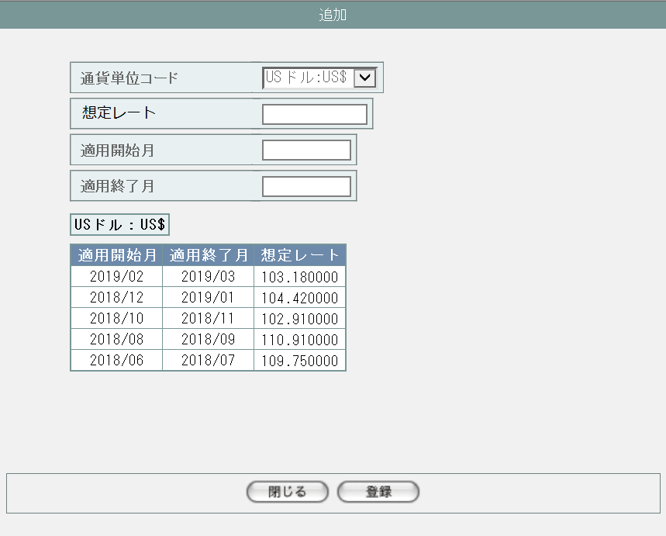
プルダウンを開いた状態
1

2

3

4

5

6
7

画面レイアウト
この画面では以下の部品を使用する。
No. | 名称 |  |  | 種類 |  | 必須 | 機能説明
1 | 通貨単位 |  |  | プルダウン |  | ○ | 必須。選択肢は通貨単位マスタ(m_monetaryunit)より取得した中から「日本円」を除外したものとし、それ以外の値や未入力は認められない。

2 | 想定レート |  |  | テキストボックス |  | ○ | 必須。半角での数値以外は認められない。
3 | 適用開始月 |  |  | テキストボックス |  | ○ | 必須。受付可能な書式は半角で「YYYY/MM」のみ。デフォルト値はデータ入力の当月となる。
4 | 適用終了月 |  |  | テキストボックス |  | ○ | 必須。受付可能な書式は半角で「YYYY/MM」のみ。デフォルト値はデータ入力の翌月となる。
5 | 参照レート |  |  | ラベル |  | - | 通貨単位プルダウンで選択した通貨単位の登録済想定レートを最新から降順で最大5件表示する。通貨単位が未入力の場合は非表示。

6 | 閉じる |  |  | ボタン |  | - | ダイアログを閉じて想定レートマスタ一覧画面に戻る。データへの影響はない。
7 | 登録 |  |  | ボタン |  | - | 入力内容に問題がなければ確認画面、問題がある場合はエラー画面を別ダイアログで開く。

操作手順
1 | 通貨単位プルダウンで通貨単位を選択する。変更するとそれに合わせて参照レート表示も切り替わる。
2 | 想定レートを入力する。データ型から小数点以下6桁まで有効だが、整数も受け付ける。
3 | 適用開始日を入力する。デフォルトでデータ入力の当月が入力状態になっている。
4 | 適用終了日を入力する。デフォルトでデータ入力の翌月が入力状態になっている。
5 | 閉じるボタンを押下した場合、それまでの入力内容はすべて破棄されてダイアログが閉じられる。
6 | 登録ボタンを押下した場合、バリデーションチェックが行われて問題なければ確認画面、エラーがあればエラー画面を別ダイアログで開く。

派生画面
1 | M-02-19-1 |  | エラー画面 |  | バリデーションエラーもしくはDBアクセス時にエラーが発生したことを通知する画面。この画面は想定レートマスタ追加画面(M-02-19)からは別ダイアログをポップアップで表示、確認画面(M-02-19-2)からは同ダイアログで遷移する。

画面レイアウト


1
 |  |  |  |  |  |  |  |  |  |  |  | 画面要素
 |  |  |  |  |  |  |  |  |  |  |  | 1 | エラーメッセージ
 |  |  |  |  |  |  |  |  |  |  |  |  | エラーの内容が表示される。
 |  |  |  |  |  |  |  |  |  |  |  |  | エラー内容ごとに固有メッセージがあり、
 |  |  |  |  |  |  |  |  |  |  |  |  | 画面からの編集は不可。
 |  |  |  |  |  |  |  |  |  |  |  | 2 | 「閉じる」ボタン
 |  |  |  |  |  |  |  |  |  |  |  |  | このダイアログを閉じて想定レートマスタ追加画面(M-02-19)表示状態に戻る。データ等への影響は存在しない。

2

2 | M-02-19-2 |  | 確認画面 |  | 入力したデータを表示し、入力内容が正しいかの確認を促す画面。この画面は前画面(M-02-19)とは別にダイアログをポップアップで表示する。

画面レイアウト

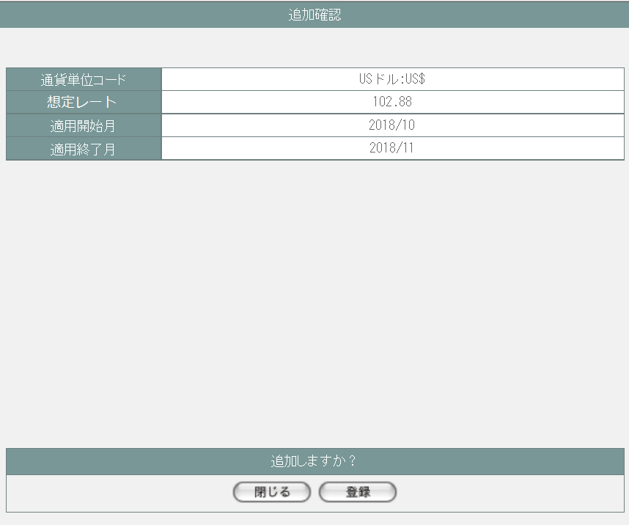
 |  |  |  |  |  |  |  |  |  |  |  | 画面要素
 |  |  |  |  |  |  |  |  |  |  |  | 1 | 入力内容表示エリア
 |  |  |  |  |  |  |  |  |  |  |  |  | 入力した内容が表示される。この画面で編集を行うことはできない。

 |  |  |  |  |  |  |  |  |  |  |  | 2 | 「閉じる」ボタン
 |  |  |  |  |  |  |  |  |  |  |  |  | このダイアログを閉じて想定レートマスタ追加画面(M-02-19)表示状態に戻る。戻ったとき、ここまでに入力した内容は保持される。
1

 |  |  |  |  |  |  |  |  |  |  |  | 3 | 「登録」ボタン
 |  |  |  |  |  |  |  |  |  |  |  |  | 入力した内容で想定レートデータを生成し、DBに登録する。登録完了後完了画面(M-02-19-3)、エラーが発生した場合はエラー画面(M-02-19-1)に同ダイアログで遷移する。
2
3

3 | M-02-19-3 |  | 完了画面 |  | 想定レートデータの登録がエラーなく終了したことを通知する画面。この画面は前画面(M-02-19-2)と同ダイアログで遷移する。
画面レイアウト


 |  |  |  |  |  |  |  |  |  |  |  | 画面要素
 |  |  |  |  |  |  |  |  |  |  |  | 1 | 「閉じる」ボタン
 |  |  |  |  |  |  |  |  |  |  |  |  | このダイアログを閉じて想定レートマスタ追加画面(M-02-19)表示状態に戻る。データ等への影響は存在しない。

1

エラーメッセージ
No. | エラー内容 |  |  |  |  |  |  | エラーメッセージ
1 | 通貨単位が未入力である |  |  |  |  |  |  | 通貨単位が入力されていません。
2 | 通貨単位の値が不正である |  |  |  |  |  |  | 通貨単位の値が不正です。
3 | 想定レートが未入力である |  |  |  |  |  |  | 想定レートが入力されていません。
4 | 想定レートの値が不正である(全角文字等) |  |  |  |  |  |  | 想定レートの値が不正です。半角数字とピリオド以外の文字は使用できません。
5 | 適用開始月が未入力である |  |  |  |  |  |  | 適用開始月が入力されていません。
6 | 適用開始月の日付が不正である(13月等の存在しない日付) |  |  |  |  |  |  | 適用開始月の値が不正です。その日付は存在しません。
7 | 適用開始月の書式が不正である(「YYYY/MM」のみ有効) |  |  |  |  |  |  | 適用開始月の値が不正です。「YYYY/MM」の形式で入力してください。
8 | 適用終了月が未入力である |  |  |  |  |  |  | 適用終了月が入力されていません。
9 | 適用終了月の日付が不正である(13月等の存在しない日付) |  |  |  |  |  |  | 適用終了月の値が不正です。その日付は存在しません。
10 | 適用終了月の書式が不正である(「YYYY/MM」のみ有効) |  |  |  |  |  |  | 適用終了月の値が不正です。「YYYY/MM」の形式で入力してください。
11 | 適用開始月の日付が適用終了月の日付より未来である |  |  |  |  |  |  | 適用開始月に適用終了月より未来の日付が指定されています。
12 | 指定された適用期間に、すでに想定レートが設定されている |  |  |  |  |  |  | すでに想定レート設定済みの期間です。
13 | その他のエラー(DBアクセスエラー、セッションエラー等) |  |  |  |  |  |  | エラーが発生しました。登録をやり直してください。

画面遷移
遷移元 |  |  |  |  |  |  |  |  | 遷移先
1 | M-02-18 |  | 想定レートマスタ一覧 |  |  |  |  |  | 1 | M-02-19-1 | エラー画面 (エラー発生時)
 |  |  |  |  |  |  |  |  | 2 | M-02-19-2 | 確認画面 (エラーが発生しない場合)
2 | M-02-19-2 |  | 確認画面 |  |  |  |  |  | 3 | M-02-19-1 | エラー画面 (エラー発生時)
 |  |  |  |  |  |  |  |  | 4 | M-02-19-3 | 完了画面 (正常終了時)

備考
1 | この画面で行われる処理には、
 | a | 想定レート導入
 | がある。
 | 処理の詳細については別紙『KID'Sシステム改修 機能設計書.xlsx』の
 | a | シート「想定レート導入」
 | を参照のこと。

想定レートマスタ修正
画面定義
共通情報 | プロジェクト名 | 株式会社クワガタ様向け KID'S 受発注機能改修 | 作成者 | solcom 品川
 | システム名 | Kuwagata Integrated Dealing System (KID'S) | 作成日付 | 2018-12-20
 | 工程名 | 基本設計 | バージョン | 0.4
 | ドキュメントID | KIDS0002 | 更新者
 | ドキュメント名 | 基本設計 画面設計書 | 更新日付
書誌情報 | 画面ID | M-02-20
 | 画面の名称 | 想定レートマスタ修正
 | 概要 | 本改修による新規画面。検索結果一覧から選択したデータを修正する。この画面は前画面(「想定レートマスタ一覧」M-02-18)とは別にダイアログをポップアップで表示する。

画面レイアウト

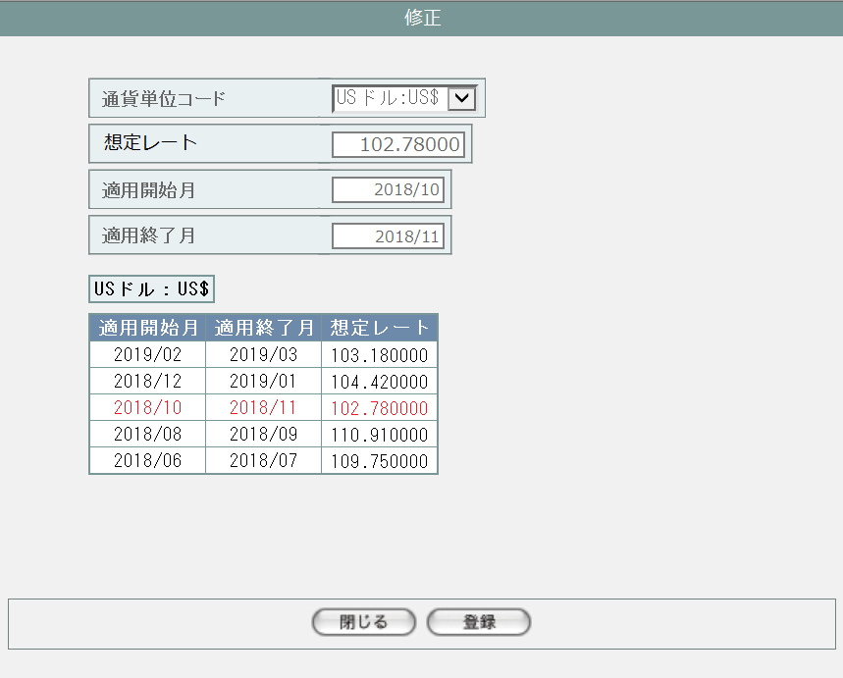

基本的に想定レートマスタ追加画面(M-02-19)に同じ。
ただし最初から入力画面に修正対象データが入力済み状態、参照レートは修正対象行のフォントに着色している。
それ以外の処理(バリデーションチェック、画面遷移等)は
想定レートマスタ追加画面(M-02-19)を参照。

画面レイアウト
シート「想定レートマスタ追加」参照

操作手順
シート「想定レートマスタ追加」参照

派生画面
シート「想定レートマスタ追加」参照

エラーメッセージ
シート「想定レートマスタ追加」参照

画面遷移
シート「想定レートマスタ追加」参照

備考
シート「想定レートマスタ追加」参照

想定レートマスタ削除
画面定義
共通情報 |  |  | プロジェクト名 | 株式会社クワガタ様向け KID'S 受発注機能改修 |  |  |  |  | 作成者 |  | solcom 品川
 |  |  | システム名 | Kuwagata Integrated Dealing System (KID'S) |  |  |  |  | 作成日付 |  | 2018-12-20
 |  |  | 工程名 | 基本設計 |  |  |  |  | バージョン |  | 0.4
 |  |  | ドキュメントID | KIDS0002 |  |  |  |  | 更新者
 |  |  | ドキュメント名 | 基本設計 画面設計書 |  |  |  |  | 更新日付
書誌情報 |  |  | 画面ID | M-02-21
 |  |  | 画面の名称 | 想定レートマスタ削除
 |  |  | 概要 | ユーザに見える画面としては存在しない。想定レートマスタ一覧画面で指定した想定レートデータの削除を行う。

画面レイアウト
レイアウトなし

使用する部品
画面レイアウトは存在しない。

操作手順
1 | なし

派生画面
1 | M-02-21-1 |  | 削除確認画面 | 指定したデータを表示し、削除内容として正しいかの確認を促す画面。この画面は前画面(M-02-21)とは別にダイアログをポップアップで表示する。

画面レイアウト


 |  |  |  |  |  |  |  |  | 画面要素
 |  |  |  |  |  |  |  |  | 1 | 削除内容表示エリア
 |  |  |  |  |  |  |  |  |  | 指定した内容が表示される。この画面で編集を行うことはできない。

 |  |  |  |  |  |  |  |  | 2 | 「閉じる」ボタン
 |  |  |  |  |  |  |  |  |  | このダイアログを閉じて想定レートマスタ一覧画面(M-02-18)表示状態に戻る。データ等への影響は存在しない。

1
 |  |  |  |  |  |  |  |  | 3 | 「削除」ボタン
 |  |  |  |  |  |  |  |  |  | DBから指定した内容を論理削除する。 削除処理終了後、削除完了画面(M-02-21-2)またはエラー画面(M-02-21-3)に同ダイアログ上で遷移する。

2
3

2 | M-02-21-2 |  | 削除完了画面 | 想定レートデータの削除がエラーなく終了したことを通知する画面。前画面(M-02-21-1)と同ダイアログ上で遷移する。
画面レイアウト

 |  |  |  |  |  |  |  |  | 画面要素
 |  |  |  |  |  |  |  |  | 1 | 「閉じる」ボタン
 |  |  |  |  |  |  |  |  |  | このダイアログを閉じて想定レートマスタ一覧画面(M-02-18)表示状態に戻る。データ等への影響は存在しない。

1

3 | M-02-21-3 |  | エラー画面 | データの論理削除時にエラーが発生したことを通知する画面。前画面(M-02-21-1)と同ダイアログ上で遷移する。

画面レイアウト

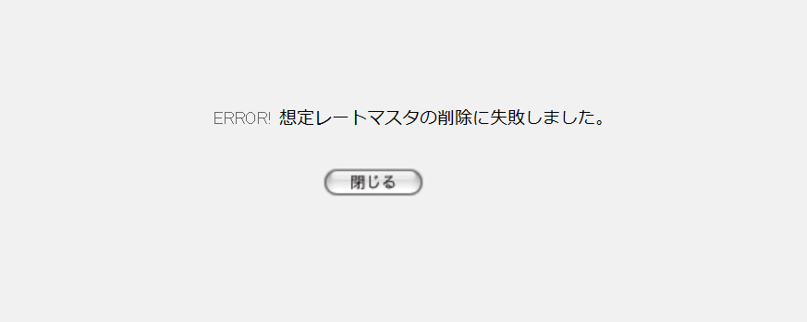
1
 |  |  |  |  |  |  |  |  | 画面要素
 |  |  |  |  |  |  |  |  | 1 | エラーメッセージ
 |  |  |  |  |  |  |  |  |  | エラーの内容が表示される。
 |  |  |  |  |  |  |  |  |  | エラー内容ごとに固有メッセージがあり、
2
 |  |  |  |  |  |  |  |  |  | 画面からの編集は不可。
 |  |  |  |  |  |  |  |  | 2 | 「閉じる」ボタン
 |  |  |  |  |  |  |  |  |  | このダイアログを閉じて想定レートマスタ一覧画面(M-02-18)表示状態に戻る。データ等への影響は存在しない。

エラーメッセージ
No. | エラー内容 |  |  |  | エラーメッセージ
1 | 対象の想定レートを使用している発注明細データが存在する |  |  |  | 想定レートマスタの削除に失敗しました。
2 | DB更新失敗(DBアクセスエラー、セッションエラー等)

画面遷移
遷移元 |  |  |  |  |  | 遷移先
1 | M-02-18 |  | 想定レートマスタ一覧 |  |  | 1 | M-02-21-1 | 想定レートマスタ削除確認画面
2 | M-02-21-1 |  | 想定レートマスタ削除確認画面 |  |  | 2 | M-02-21-2 | 想定レートマスタ削除完了画面
 |  |  |  |  |  | 3 | M-02-21-3 | 想定レートマスタ削除エラー画面

備考
1 | この画面で行われる処理には、
 | a | 想定レート導入
 | がある。
 | 処理の詳細については別紙『KID'Sシステム改修 機能設計書.xlsx』の
 | a | シート「想定レート導入」
 | を参照のこと。

